关系图
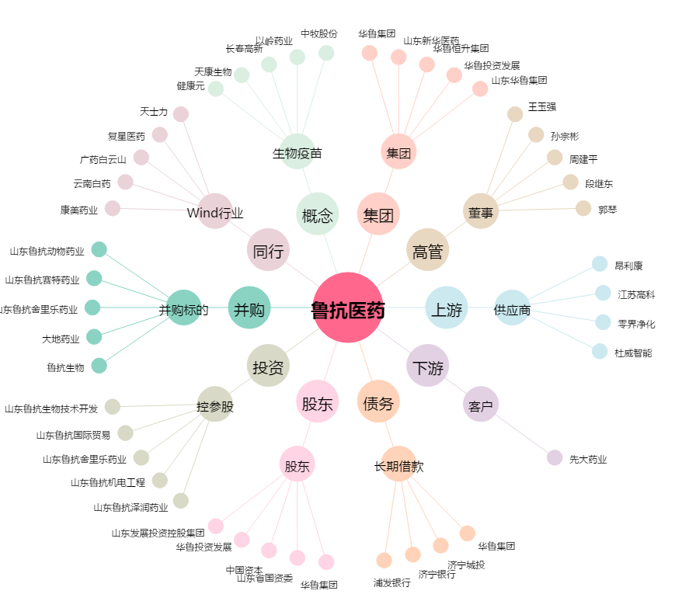
鲁抗医药[600789.SH] - 关系概览图

